書式M-4【入力フォーム】
微生物材料提供依頼書作成用入力フォーム |  | 最新版をホームページからダウンロードしてご利用ください (2023-10-02)
本ページの (1) から (9) に従い、入力フォーム（緑色背景セル）に必要な情報を入力してください。
プルダウンメニューが設定されているセルについては、できるだけメニューから選択入力してください。
入力されたデータは「書式M-4【印刷用】」シートに反映されます。
本書類を含む全ての必要書式のファイルを、メール添付でJCMにご送付ください。入力内容に問題がないか確認します。
オンラインカタログ： | https://jcm.brc.riken.jp/ja/catalogue
問い合わせメール： | inquiry.jcm@riken.jp
※必須入力項目
(1)※ お申込み日（書類作成日） |  | 記入上の注意事項
申込日 |  | ←年/月/日で入力（[Control]キー + [；]キーで入力）

(2)※ 担当者情報（生物遺伝資源提供同意書に署名･捺印される方；学生不可） |  | ←リソースは「担当者」宛てに送付
氏名（日本語）
氏名（英語）
職名 |  | ←学生の方は「担当者」になれません
所属機関名 |  | ←法人格名を含めた所属機関名称（請求書の宛先として問題のない正式名称）を省略せずに記入
事業所名/部室課講座名 |  | ←学部名/大学院研究科名/事業所名/支店名等、正式名称を省略せずに記入
〒郵便番号
都道府県
市区町村
番地以降
建物名等
TEL
FAX
担当者E-mail
連絡者E-mail |  | ←担当者以外の方のメールアドレス（不要な場合は空欄）
担当者所属先URL |  | ←担当者や担当者所属組織が掲載されているホームページ情報があれば記入

(3)※ 機関長情報（生物遺伝資源提供同意書に署名･捺印される機関長の情報） |  | ←学長または学部長 (大学)、所長 (公立研究所)、代表取締役社長 (企業)、知財管理を統括する部署の責任者を想定
氏名（日本語）
職名 |  | ←正式名称を省略せずに記入
所属機関名 |  | ←正式名称を省略せずに記入
機関長所属確認URL |  | ←機関長のお名前や職名等が確認できるホームページ情報（公開無い場合は確認できる資料を別途提出）

(4) 請求先情報（請求先が (2) の「担当者」と同じ場合は記入不要）
氏名（日本語）
氏名（英語）
職名
所属機関名 |  | ←法人格名を含めた所属機関名称（請求書の宛先として問題のない正式名称）を省略せずに記入
事業所名/部室課講座名 |  | ←学部名/大学院研究科名/事業所名/支店名等、正式名称を省略せずに記入
〒郵便番号
都道府県
市区町村
番地以降
建物名等
TEL
FAX
請求担当者E-mail

(5)※ 研究課題名（生物遺伝資源提供同意書第2項-①に記載する内容をご記入ください）
研究課題名 （微生物株の具体的使用目的・方法を併記） |  | ←研究課題における微生物株の使われ方が分かるよう、できるだけ具体的に記述 こちらに記入した全文を、生物遺伝資源提供同意書 第2項-①にも記入

(6) 締結済みの提供同意書を再利用する場合は、MTA番号を記入 |  | ←締結済み提供同意書の再利用には、以下の条件があります
MTA No. BM |  | 【所属機関、研究責任者、研究課題が同一で、提供を依頼したい微生物株が締結済みの同意書に含まれる場合に限る】

(7) 特記事項
特記事項
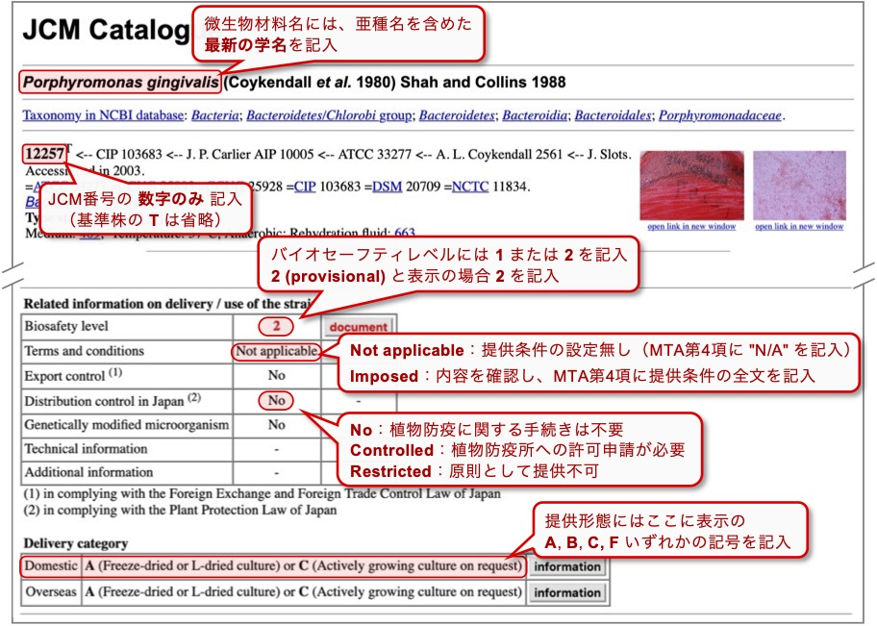
(8)※ オンラインカタログを確認して、以下の微生物材料の情報を記入してください（オンラインカタログに掲載の情報と記入項目の関連は右図を参照）
【提供依頼株数が35株を超える場合は、下表には「別紙に記載」と記入し、本エクセルファイルの「別紙_書式M-4」シートに情報を記入してください】
JCM番号 （数字のみを記入） | 微生物材料名 （オンラインカタログ上に表示された最新の学名を正確に入力） | 提供形態 (Delivery category) （オンラインカタログで提供可能な形態を確認して入力） | 本数 | バイオセーフティレベル (オンラインカタログで確認) | No
 |  |  |  |  | 1
 |  |  |  |  | 2
 |  |  |  |  | 3
 |  |  |  |  | 4
 |  |  |  |  | 5
 |  |  |  |  | 6
 |  |  |  |  | 7
 |  |  |  |  | 8
 |  |  |  |  | 9
 |  |  |  |  | 10
 |  |  |  |  | 11
 |  |  |  |  | 12
 |  |  |  |  | 13
 |  |  |  |  | 14
 |  |  |  |  | 15
 |  |  |  |  | 16
 |  |  |  |  | 17
 |  |  |  |  | 18
 |  |  |  |  | 19
 |  |  |  |  | 20
 |  |  |  |  | 21
 |  |  |  |  | 22
 |  |  |  |  | 23
 |  |  |  |  | 24
 |  |  |  |  | 25
 |  |  |  |  | 26
 |  |  |  |  | 27
 |  |  |  |  | 28
 |  |  |  |  | 29
 |  |  |  |  | 30
 |  |  |  |  | 31
 |  |  |  |  | 32
 |  |  |  |  | 33
 |  |  |  |  | 34
 |  |  |  |  | 35

提供依頼株にバイオセーフティレベル2で取り扱うべき微生物株が含まれない場合、↓(9) への回答は不要 |  |  | 0 |  | 0
(9) バイオセーフティレベル2微生物株を依頼する場合、以下の質問に回答 |  | ↓プルダウンメニューから選択↓
質問1 | バイオセーフティレベル2の設備で取り扱うべき微生物株の提供において、特別梱包とその運搬等にかかる追加経費のご負担を発送ごとにお願いしています。当室ホームページに掲載の「バイオセーフティーレベル2の設備で取り扱うべき微生物株の発送経費ご負担のお願い」（下記URL）をご覧の上で、発送ごとの追加のご負担についてご承諾いただけますか？
 | https://jcm.brc.riken.jp/ja/ordering/bsl2_oshirase
質問2 | 貴機関は微生物等を試験研究に用いる場合の取扱い及び管理に関する規定を有し、微生物等安全委員会が設置されていますか？
質問3 | ご依頼の微生物株はその委員会により承認されていますか？
質問4-1 | 実験担当者のレベル2微生物株取り扱い経験 | ↓記入してください↓ |  | #VALUE!
 | 微生物実験の経験年数：
 | 微生物実験を実施された機関名等：
 | レベル2の微生物株の取り扱い経験年数：
 | 主な微生物名：
質問4-2 | レベル2微生物株を取り扱う施設及び設備について | ↓プルダウンメニューから選択↓
 | 安全キャビネット（クリーンベンチ不可）：
 | オートクレーブ：
 | その他連絡事項があればご記入ください：

